Te publiceren businesscase
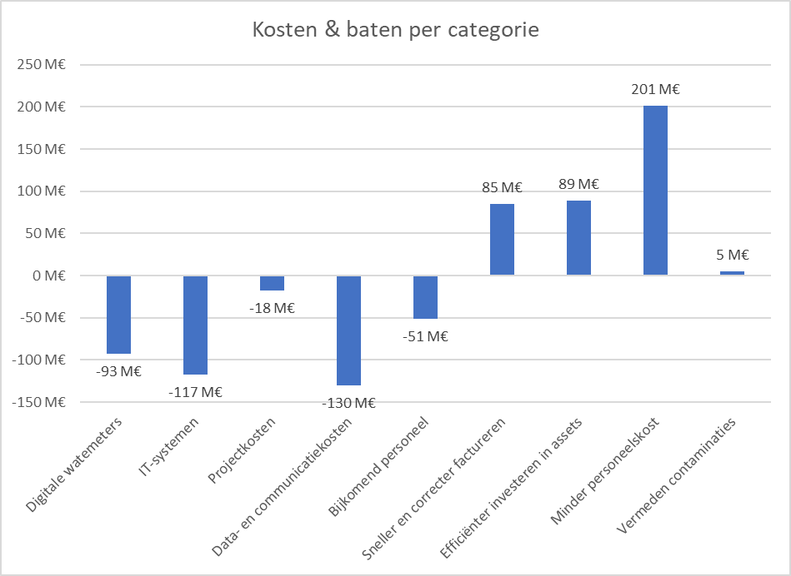
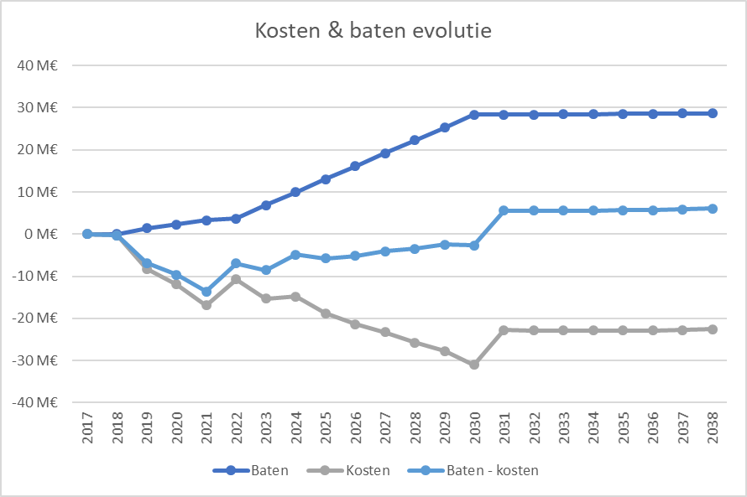
 |  | Totaal meterpark |  | 2017 | 2018 | 2019 | 2020 | 2021 | 2022 | 2023 | 2024 | 2025 | 2026 | 2027 | 2028 | 2029 | 2030 | 2031 | 2032 | 2033 | 2034 | 2035 | 2036 | 2037 | 2038
Uitrol ten laatste tegen 2030 afgerond |  | 3,205,750 | / jaar | 0 | 2,713 | 65,917 | 92,328 | 103,750 | 52,020 | 363,208 | 363,208 | 363,208 | 363,208 | 354,308 | 354,308 | 350,308 | 350,308 | 4,120 | 4,120 | 4,120 | 4,120 | 4,120 | 4,120 | 4,120 | 4,120
 | Vlaamse watersector |  | cumulatief | 0 | 2,713 | 68,630 | 160,957 | 264,707 | 316,727 | 679,935 | 1,043,143 | 1,406,351 | 1,769,559 | 2,123,866 | 2,478,174 | 2,828,482 | 3,178,790 | 3,182,910 | 3,187,030 | 3,191,150 | 3,195,270 | 3,199,390 | 3,203,510 | 3,207,630 | 3,211,750

 |  |  | Totaal | 2017 | 2018 | 2019 | 2020 | 2021 | 2022 | 2023 | 2024 | 2025 | 2026 | 2027 | 2028 | 2029 | 2030 | 2031 | 2032 | 2033 | 2034 | 2035 | 2036 | 2037 | 2038
Baten |  |  | € 380,027,197 | € 0 | € 25,657 | € 1,412,049 | € 2,340,087 | € 3,309,089 | € 3,739,200 | € 6,843,742 | € 9,948,283 | € 13,052,825 | € 16,157,366 | € 19,216,467 | € 22,275,567 | € 25,296,940 | € 28,318,313 | € 28,361,232 | € 28,404,152 | € 28,447,072 | € 28,489,992 | € 28,532,911 | € 28,575,831 | € 28,618,751 | € 28,661,671
Sneller en correcter factureren |  |  | € 85,065,782 | € 0 | € 11,225 | € 323,611 | € 750,946 | € 1,106,915 | € 1,207,815 | € 1,829,055 | € 2,450,295 | € 3,071,535 | € 3,692,775 | € 4,309,199 | € 4,925,623 | € 5,525,582 | € 6,125,541 | € 6,145,856 | € 6,166,171 | € 6,186,486 | € 6,206,801 | € 6,227,116 | € 6,247,431 | € 6,267,746 | € 6,288,060
Efficiënter investeren in assets |  |  | € 88,694,636 | € 0 | € 2,662 | € 786,808 | € 882,510 | € 1,022,316 | € 1,106,742 | € 1,779,911 | € 2,453,081 | € 3,126,250 | € 3,799,419 | € 4,467,455 | € 5,135,491 | € 5,799,612 | € 6,463,732 | € 6,468,143 | € 6,472,554 | € 6,476,965 | € 6,481,375 | € 6,485,786 | € 6,490,197 | € 6,494,607 | € 6,499,018
Minder personeelskost |  |  | € 201,144,032 | € 0 | € 11,770 | € 301,630 | € 706,631 | € 1,175,355 | € 1,415,637 | € 3,176,118 | € 4,936,599 | € 6,697,080 | € 8,457,561 | € 10,182,549 | € 11,907,538 | € 13,615,180 | € 15,322,822 | € 15,341,016 | € 15,359,210 | € 15,377,404 | € 15,395,598 | € 15,413,792 | € 15,431,987 | € 15,450,181 | € 15,468,375
Vermeden contaminaties |  |  | € 5,122,748 | € 0 | € 0 | € 0 | € 0 | € 4,503 | € 9,006 | € 58,657 | € 108,309 | € 157,960 | € 207,612 | € 257,263 | € 306,915 | € 356,566 | € 406,217 | € 406,217 | € 406,217 | € 406,217 | € 406,217 | € 406,217 | € 406,217 | € 406,217 | € 406,217

Kosten |  |  | -€ 408,656,280 | € 0 | -€ 318,625 | -€ 8,240,194 | -€ 11,947,811 | -€ 16,901,493 | -€ 10,702,036 | -€ 15,338,433 | -€ 14,847,580 | -€ 18,802,527 | -€ 21,351,674 | -€ 23,246,909 | -€ 25,747,254 | -€ 27,766,865 | -€ 30,976,055 | -€ 22,801,562 | -€ 22,821,337 | -€ 22,841,111 | -€ 22,860,886 | -€ 22,880,660 | -€ 22,900,435 | -€ 22,754,423 | -€ 22,608,411
Totaal éénmalige kosten |  |  | -€ 116,964,152 | € 0 | -€ 305,269 | -€ 7,908,494 | -€ 11,168,625 | -€ 15,272,071 | -€ 8,570,661 | -€ 10,657,912 | -€ 7,617,912 | -€ 9,023,712 | -€ 9,023,712 | -€ 8,418,602 | -€ 8,418,602 | -€ 7,957,575 | -€ 8,686,127 | -€ 491,860 | -€ 491,860 | -€ 491,860 | -€ 491,860 | -€ 491,860 | -€ 491,860 | -€ 491,860 | -€ 491,860
Totaal wederkerende kosten |  |  | -€ 291,692,128 | € 0 | -€ 13,355 | -€ 331,700 | -€ 779,186 | -€ 1,629,422 | -€ 2,131,375 | -€ 4,680,522 | -€ 7,229,669 | -€ 9,778,815 | -€ 12,327,962 | -€ 14,828,307 | -€ 17,328,651 | -€ 19,809,290 | -€ 22,289,928 | -€ 22,309,703 | -€ 22,329,477 | -€ 22,349,252 | -€ 22,369,026 | -€ 22,388,800 | -€ 22,408,575 | -€ 22,262,563 | -€ 22,116,551

Baten - kosten |  |  | -€ 28,629,083 | € 0 | -€ 292,968 | -€ 6,828,145 | -€ 9,607,724 | -€ 13,592,404 | -€ 6,962,836 | -€ 8,494,692 | -€ 4,899,297 | -€ 5,749,703 | -€ 5,194,308 | -€ 4,030,442 | -€ 3,471,687 | -€ 2,469,925 | -€ 2,657,742 | € 5,559,670 | € 5,582,815 | € 5,605,961 | € 5,629,106 | € 5,652,251 | € 5,675,397 | € 5,864,328 | € 6,053,260
 | Resultaat / aftakking / jaar: |  | -€ 0.56

